Cover
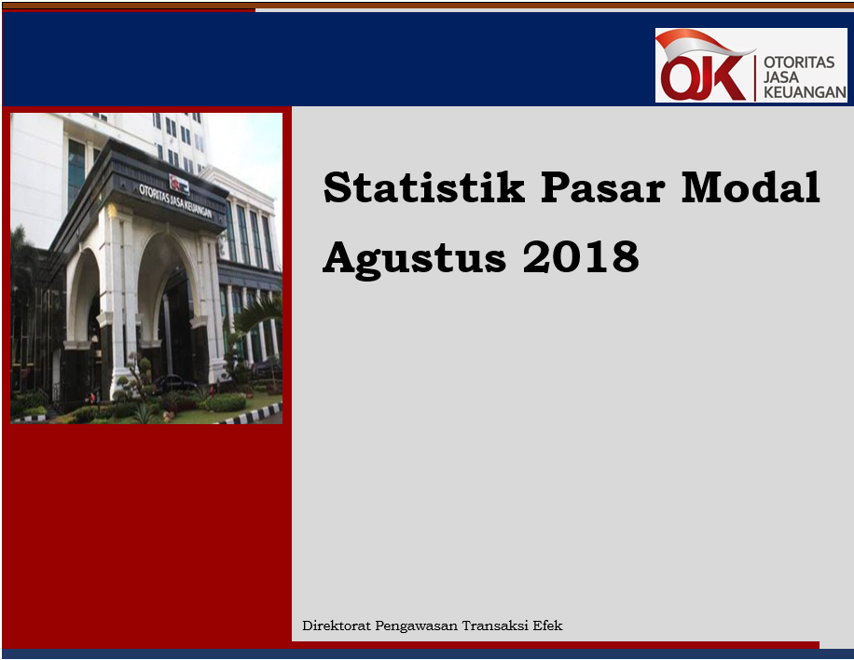

Disclaimer
STATISTIK PASAR MODAL BULAN AGUSTUS 2018

Disclaimer
Publikasi ini hanya ditujukan untuk kalangan terbatas OJK. Walaupun OJK telah berupaya memastikan kualitas data pada publikasi ini namun, OJK tidak bertanggung jawab dalam hal terdapat ketidakakuratan atau ketidaklengkapan dalam penyajian data pada publikasi ini. OJK juga tidak bertanggungjawab atas kerugian yang ditimbulkan dari penggunaan data pada publikasi ini.

 | Direktorat Pengawasan Transaksi Efek

I. Diagram Venn
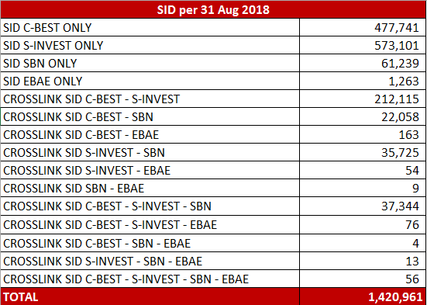
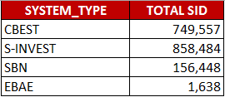
Hal-1 | Direktorat Pengawasan Transaksi Efek | Agustus-2018

Diagram Venn SID per sistem
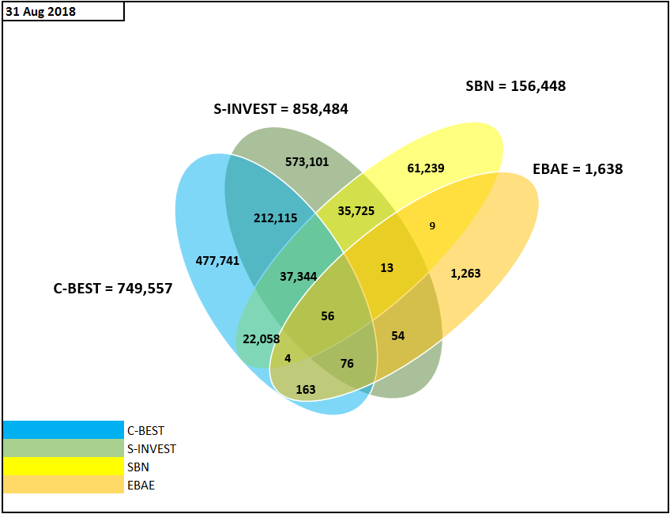

Tabel Crosslink (detail)*

